EX3
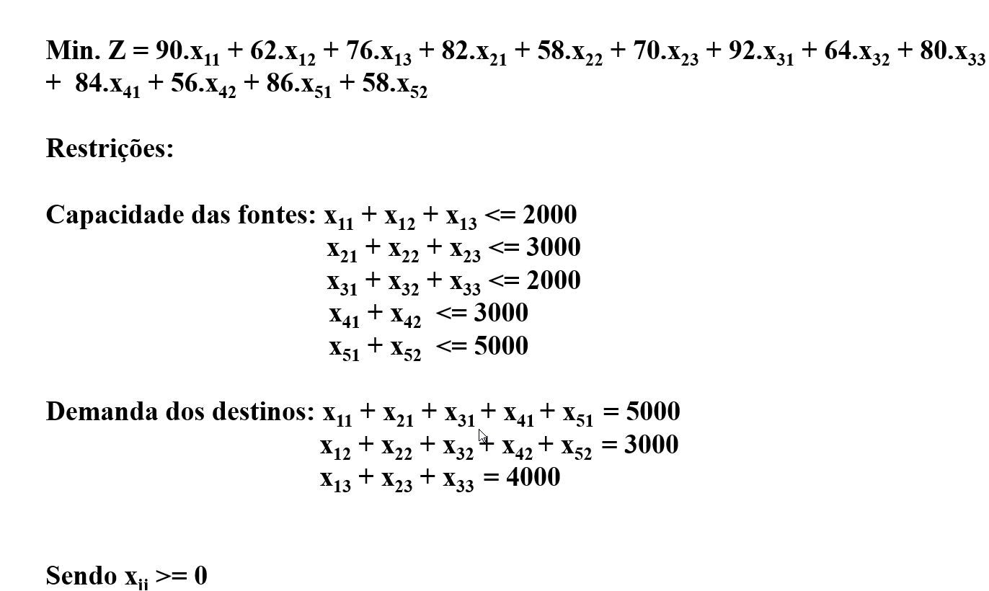

Variáveis
 | CD1 | CD2 | CD3
F1 | 0 | 0 | 1000
F2 | 0 | 0 | 3000
F3 | 0 | 0 | 0
F4 | 3000 | 0 | 0
F5 | 2000 | 3000 | 0
DF1 | 90 | 62 | 76
DF2 | 82 | 58 | 70
DF3 | 92 | 64 | 80
DF4 | 84 | 56 | 0
DF5 | 86 | 58 | 0

 |  |  |  | Total: | 884000

Restrições |  |  |  | Usado | Disponivel
F1 | 1 | 1 | 1 | 1000 | 2000
F2 | 1 | 1 | 1 | 3000 | 3000
F3 | 1 | 1 | 1 | 0 | 2000
F4 | 1 | 1 | 1 | 3000 | 3000
F5 | 1 | 1 | 1 | 5000 | 5000
CD1 | 1 | 1 | 1 | 5000 | 5000
CD2 | 1 | 1 | 1 | 3000 | 3000
CD3 | 1 | 1 | 1 | 4000 | 4000

EX4
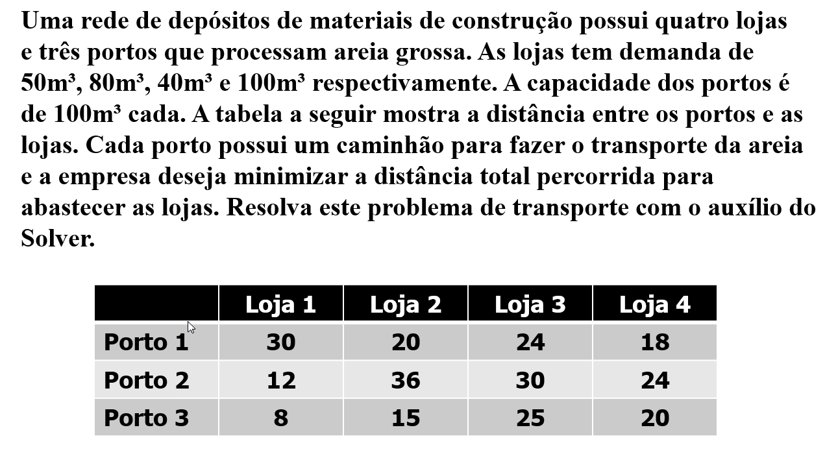
Variáveis
 | X11 | X12 | X13 | X14 | X21 | X22 | X23 | X24 | X31 | X32 | X33 | X34
 | 0 | 0 | 0 | 100 | 50 | 0 | 20 | 0 | 0 | 80 | 20 | 0
Distância | 30 | 20 | 24 | 18 | 12 | 36 | 30 | 24 | 8 | 15 | 25 | 20 | Total: | 4700

Restrições |  |  |  |  |  |  |  |  |  |  |  |  | Usado | Disponivel
P1 | 1 | 1 | 1 | 1 |  |  |  |  |  |  |  |  | 100 | 100
P2 |  |  |  |  | 1 | 1 | 1 | 1 |  |  |  |  | 70 | 100
P3 |  |  |  |  |  |  |  |  | 1 | 1 | 1 | 1 | 100 | 100
L1 | 1 |  |  |  | 1 |  |  |  | 1 |  |  |  | 50 | 50
L2 |  | 1 |  |  |  | 1 |  |  |  | 1 |  |  | 80 | 80
L3 |  |  | 1 |  |  |  | 1 |  |  |  | 1 |  | 40 | 40
L4 |  |  |  | 1 |  |  |  | 1 |  |  |  | 1 | 100 | 100

 |  |  |  |  |  |  |  |  |  |  |  |  | Usar menor ou igual para capacidades

Anotações
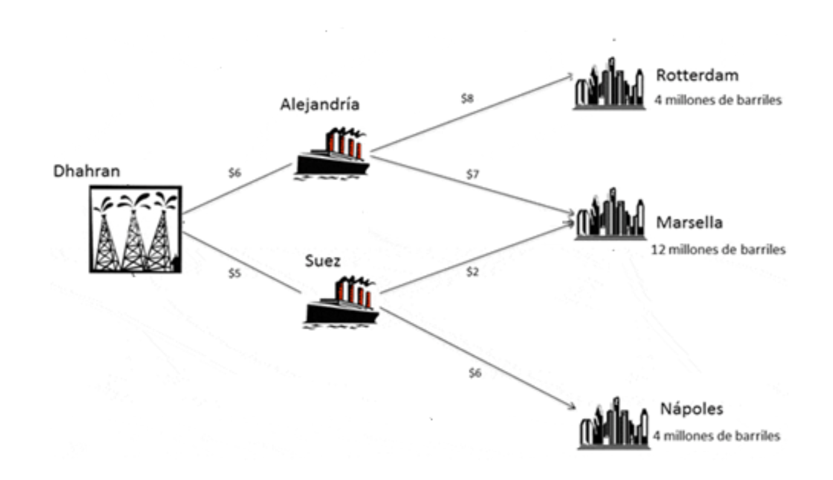

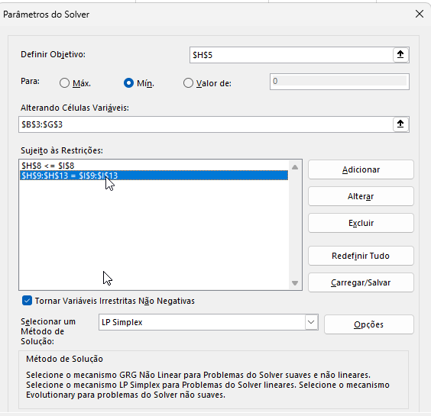

EX5
 | Cada conexão pode ser chamada de Xij
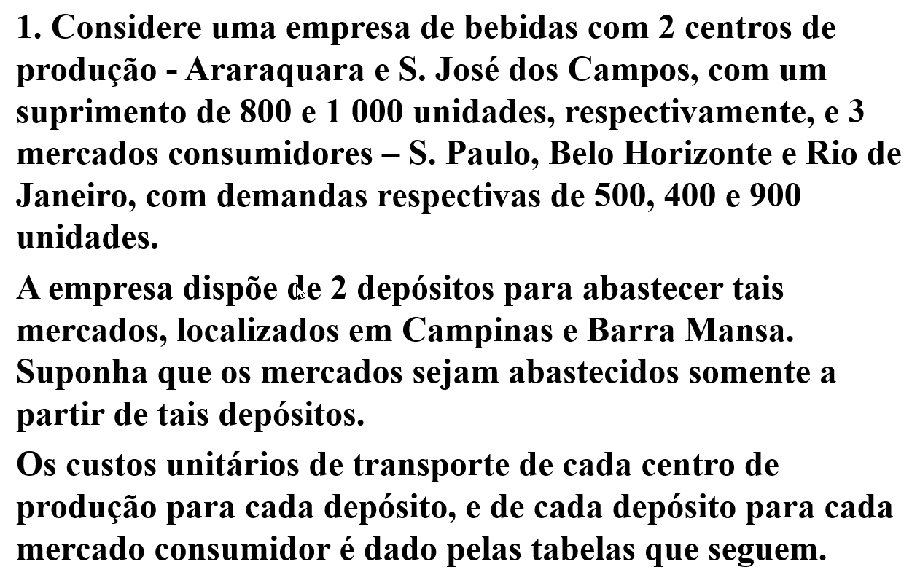
Variáveis
 | X13 | X14 | X23 | X24 | X35 | X45 | X36 | X46 | X37 | X47
 | 800 | 0 | 100 | 900 | 500 | 0 | 400 | 0 | 0 | 900
Custos | 1 | 3 | 1 | 2 | 1 | 3 | 3 | 3 | 4 | 1 | Total: | 5300

Restrições |  |  |  |  |  |  |  |  |  |  | Usado | Disponivel
CAP1 | 1 | 1 |  |  |  |  |  |  |  |  | 800 | 800
CAP2 |  |  | 1 | 1 |  |  |  |  |  |  | 1000 | 1000
D1 |  |  |  |  | 1 | 1 |  |  |  |  | 500 | 500
D2 |  |  |  |  |  |  | 1 | 1 |  |  | 400 | 400
D3 |  |  |  |  |  |  |  |  | 1 | 1 | 900 | 900
Transbordo1 | 1 |  | 1 |  | 1 |  | 1 |  | 1 |  | 0 | 0
Transbordo2 |  | 1 |  | 1 |  | 1 |  | 1 |  | 1 | 0 | 0

 |  |  |  |  |  |  |  |  |  |  | Usar menor ou igual para capacidades

 | ARA | 800 |  | CAMP |  | SP | 500
 | SJC | 1000 |  | BM |  | BH | 400
 |  |  |  |  |  | RJ | 900

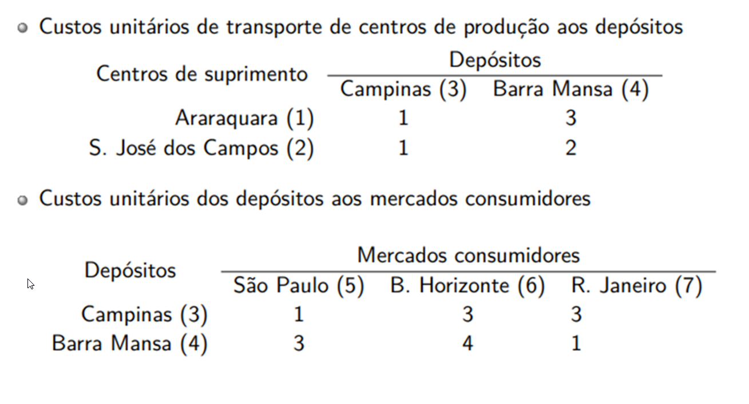
 | Transbordo: X13 + X23 - X35 - X36 - X37 = 0
 | Transbordo: X14 + X24 - X45 - X46 - X47 = 0

EX6 28-10
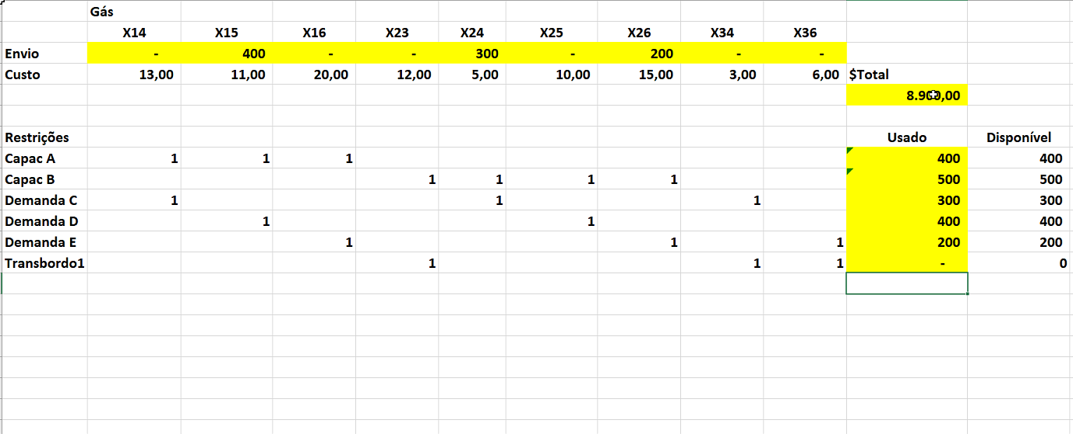
 | Cada conexão pode ser chamada de Xij
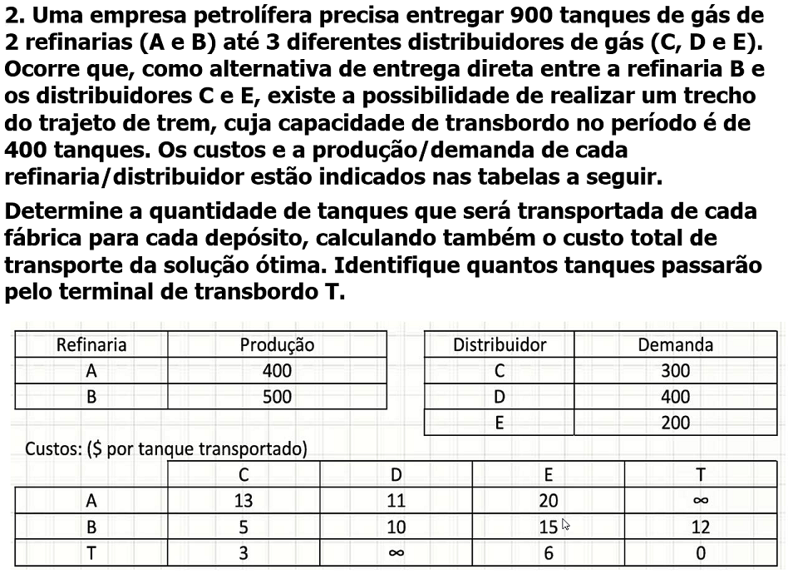
Variáveis
 | X11 | X12 | X13 | X21 | X22 | X23 | X31 | X32 | X33
 | 0 | 200 | 0 | 200 | 0 | 200 | 100 | 200 | 0
Custos | 13 | 11 | 20 | 12 | 3 | 6 | 5 | 10 | 15 | Total: | 8300

Restrições |  |  |  |  |  |  |  |  |  | Usado | Disponivel
R1 | 1 | 1 | 1 |  |  |  |  |  |  | 200 | 400
R2 |  |  |  | 1 | 1 | 1 | 1 |  |  | 500 | 500
CDC | 1 |  |  |  | 1 |  |  | 1 |  | 300 | 300
CDD |  | 1 |  |  |  | 1 |  |  |  | 400 | 400
CDE |  |  | 1 |  |  |  | 1 |  | 1 | 200 | 200
T1 |  |  |  | 1 |  |  |  | 1 | 1 | 0 | 0

Anotações 28-10
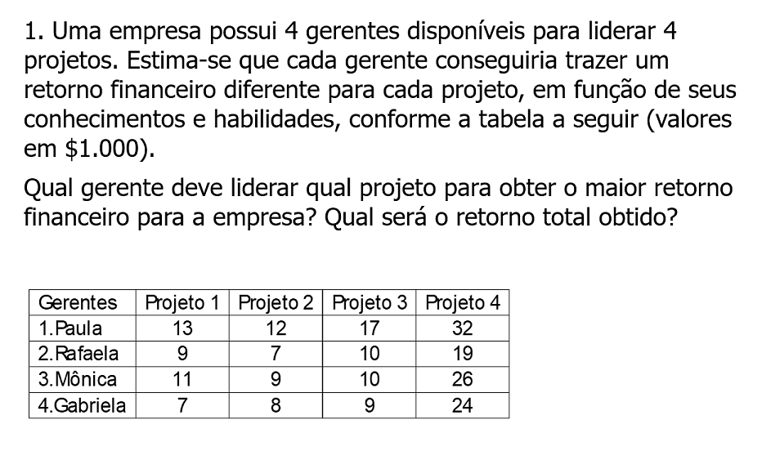
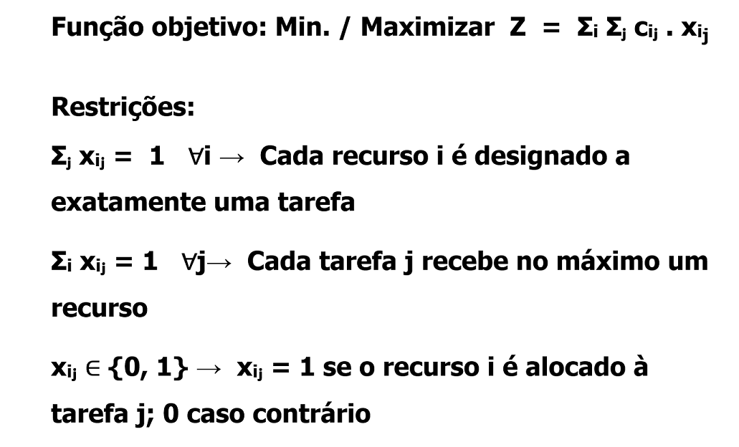

EX7
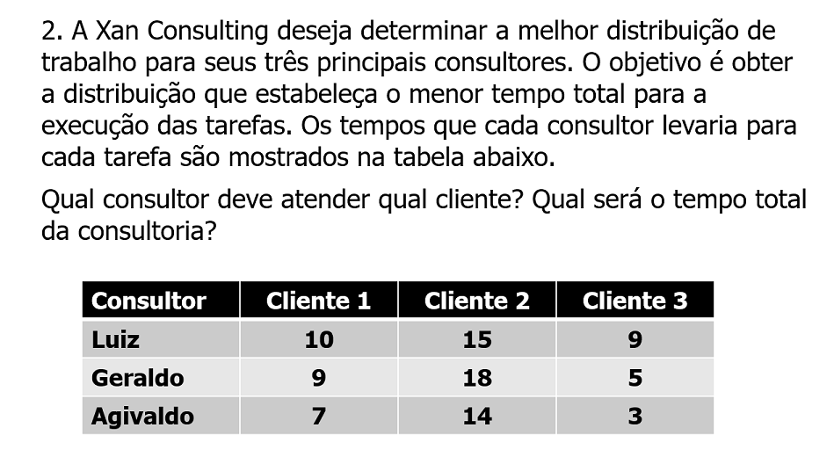

Variáveis
 | L1 | L2 | L3 | G1 | G2 | G3 | A1 | A2 | A3
 | 0 | 1 | 0 | 1 | 0 | 0 | 0 | 0 | 1
Tempo | 10 | 15 | 9 | 9 | 18 | 5 | 7 | 14 | 3 | Total: | 27

Restrições |  |  |  |  |  |  |  |  |  | Usado | Disponivel
Luiz | 1 | 1 | 1 |  |  |  |  |  |  | 1 | 1
Geraldo |  |  |  | 1 | 1 | 1 |  |  |  | 1 | 1
Agivaldo |  |  |  |  |  |  | 1 | 1 | 1 | 1 | 1
Cliente 1 | 1 |  |  | 1 |  |  | 1 |  |  | 1 | 1
Cliente 2 |  | 1 |  |  | 1 |  |  | 1 |  | 1 | 1
Cliente 3 |  |  | 1 |  |  | 1 |  |  | 1 | 1 | 1

EX8
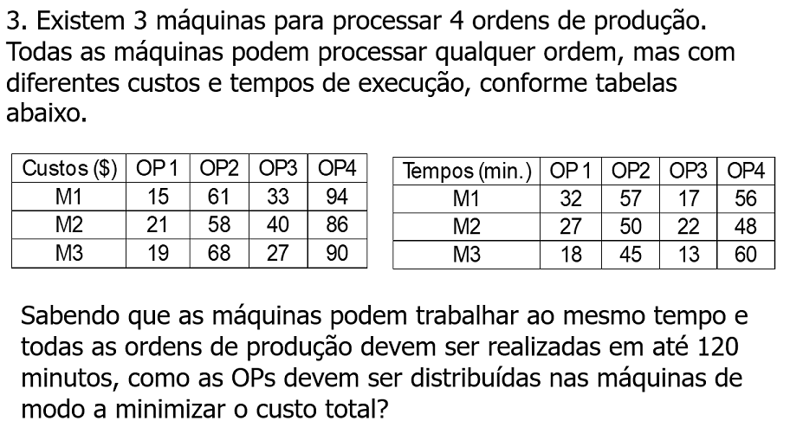
Variáveis
 | MOP11 | MOP12 | MOP13 | MOP14 | MOP21 | MOP22 | MOP23 | MOP24 | MOP31 | MOP32 | MOP33 | MOP34
 | 1 | 0 | 0 | 0 | 0 | 1 | 0 | 1 | 0 | 0 | 1 | 0
Tempo | 15 | 61 | 33 | 94 | 21 | 58 | 40 | 86 | 19 | 68 | 27 | 90 | Total: | 186

Restrições |  |  |  |  |  |  |  |  |  |  |  |  | Usado | Disponivel
M1 | 1 | 1 | 1 | 1 |  |  |  |  |  |  |  |  | 1 | 1
M2 |  |  |  |  | 1 | 1 | 1 | 1 |  |  |  |  | 2 | 1
M3 |  |  |  |  |  |  |  |  | 1 | 1 | 1 | 1 | 1 | 1
OP1 | 1 |  |  |  | 1 |  |  |  | 1 |  |  |  | 1 | 1
OP2 |  | 1 |  |  |  | 1 |  |  |  | 1 |  |  | 1 | 1
OP3 |  |  | 1 |  |  |  | 1 |  |  |  | 1 |  | 1 | 1
OP4 |  |  |  | 1 |  |  |  | 1 |  |  |  | 1 | 1 | 1
TM1 | 32 | 57 | 17 | 56 |  |  |  |  |  |  |  |  | 32 | 120
TM2 |  |  |  |  | 27 | 50 | 22 | 48 |  |  |  |  | 98 | 120
TM3 |  |  |  |  |  |  |  |  | 18 | 45 | 13 | 60 | 13 | 120

